1
１ 位置・面積・気象

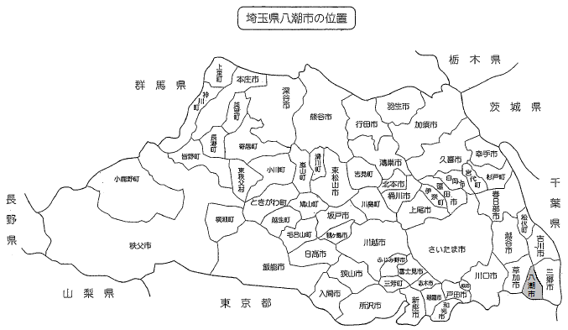

※令和４年４月１日現在の市町村名です

２年
令和２年１月
２月
３月
４月
５月
６月
７月
８月
９月
１０月
１１月
１２月

令和４年気温・降水量
 | 降水量 | 平均気温
令和４年１月 | 21.0 | 4.4
２月 | 69.5 | 4.7
３月 | 101.0 | 10.3
４月 | 172.0 | 14.8
５月 | 136.5 | 18.6
６月 | 55.0 | 22.8
７月 | 194.5 | 27.4
８月 | 63.5 | 27.5
９月 | 221.5 | 24.1
１０月 | 107.0 | 16.8
１１月 | 70.5 | 14.1
１２月 | 46.0 | 7.0
℃
㎜

